XiAn2016
人口相关政策汇总
抽样两个区/县 | 西安市教育局关于做好2016年义务教育阶段入学工作的补充通知（市教发〔2016〕56号）（http://www.xaedu.gov.cn/websac/cat/2080639.html） 关于印发《进城务工人员随迁子女义务教育后在陕参加升学考试方案》的通知（陕教考〔2012〕8号） 西安市人民政府关于进一步做好为农民工服务工作的实施意见（市政发〔2016〕21号）
教育 |  |  |  |  |  |  |  | 备注
幼升小 |  |  |  |  | 小升初 | 中考 | 高考
 | 招生对象 | 需提交材料 | 核心规则 | 小结
市 | 二、进城务工人员界定 进城务工人员：1.非本市户籍在本市居住务工的人员；2.本市城十区（含沣东新城）以外户籍，即蓝田县、周至县、户县户籍到主城区务工的人员。 城十区（含沣东新城）户籍的交叉务工人员，其子女在户籍所在地按学区登记入学。 公办学校资源不足的部分区县，可由区县教育局统筹安排到由区县教育局委托的民办学校就读，确保每一个符合条件的随迁子女有学上。西安市人民政府关于进一步做好为农民工服务工作的实施意见（市政发〔2016〕21号）(六)保障农民工随迁子女平等接受教育的权利。 大力推进义务教育均衡发展，将符合条件的农民工随迁子女教育纳入教育发展规划，在规划学校布局、核定公办学校教师编制、加大公办学校教育经费投入等方面统筹规划，保障农民工随迁子女平等接受义务教育。着力满足农民工随迁子女接受普惠性学前教育的需求，对在公益性民办学校、普惠性民办幼儿园接受义务教育、学前教育的，采取政府购买服务等方式落实支持经费。在输入地初中、高中阶段有完整学习经历的非户籍考生，符合随迁子女参加中考、高考报名条件的，可就地报名考试，同等录取。(牵头单位：市教育局，配合单位：市公安局、市发改委、市财政局等相关部门) | 三、办理条件 实施“四证审核”制度。“四证”具体内容为：1.户籍证明：随迁子女与父母同一户籍的原籍户籍证明及父母的身份证（复印件）。2.居住证明：随迁子女父母双方的西安市居住证或本市居住的证明。其中，非本市户籍务工人员提供由公安部门办理的西安市居住证及相关材料；本市城十区（含沣东新城）以外户籍的进城务工人员提供由社区办理的本市居住证明及相关材料。3.务工证明：随迁子女父母双方合法的劳动务工合同或营业执照等务工证明及相关材料。4.流出证明：户籍所在地政府街道办或乡镇以上人民政府开具的在当地无监护条件的学生流出证明。 |  |  |  | （一）初中毕业升学考试阶段。 从2014年起，随迁子女的父亲或母亲持陕西省居住证1年以上，按照国家规定在陕缴纳职工基本养老保险1年以上（含1年），随迁子女本人持有陕西省初中学校颁发的毕业证书，可在符合我省初中毕业学业考试报名其他条件的情况下，在其毕业初中所在县（区）报名参加初中毕业学业考试。根据考试成绩，考生可选择升入普通高中、高职5年制大专、中专或职业高中。 | 从2016年起，随迁子女的父亲或母亲持陕西省居住证3年以上，按照国家规定在陕缴纳职工基本养老保险3年以上（含3年），随迁子女本人高中阶段在陕连续学籍满3年，参加陕西省普通高中学业水平考试，持有陕西省高中阶段学校颁发的毕业证书，可在符合我省普通高校招生考试报名其他条件的情况下，在其高中毕业学校所在县（区）报名参加普通高校招生考试及录取。2016年之前，继续执行考生本人高级中等教育阶段连续学籍及户籍均在陕满3年的规定。 | 长安等区被划入城十区 务工者子女不能就近入学http://news.163.com/16/0610/08/BP6EPJFR00014AEE.html
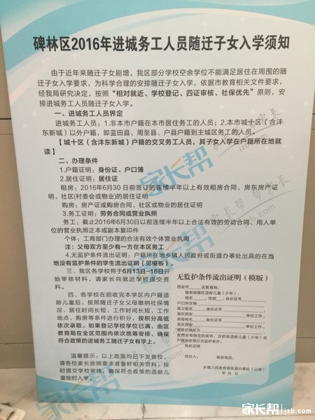
西安市未央区教育局关于切实做好2016年义务段入学工作实施意见（未教发〔2016〕94号）http://www.wyedu.sn.cn/index.php?m=content&c=index&a=show&catid=93&id=17028 |  | 4.进城务工人员随迁子女入学 严格按照《陕西省实施〈中华人民共和国义务教育法〉办法》规定要求，按照“相对就近、学校登记、四证审核、校区统筹”原则安排学生。 ⑴户籍证明：父母的身份证和父母双方及子女的户口簿或其他能够证明其法定监护关系的有效材料（出生证或父母结婚证）。2016年新生入学的适龄儿童是指2009年9月1日—2010年8月31日出生的儿童。如果是2009年9月1日前出生的儿童，家长要提供户籍所在地县（区）教育行政部门出具的无学籍证明，凡提供虚假学籍证明的一律退回原籍就学。 ⑵居住证明：随迁子女父母双方在本区的居住证或在本区居住的证明。 ①非本市户籍的务工人员随迁子女需提供父母双方在本区公安部门办理的有效居住证。其中租房户还需提供随迁子女父母双方（或一方）于2016年6月30日前签订的连续半年以上在我区居住的有效租房合同；房东的房产证或购房合同（复印件）；现租住地物业、社区或村委会的居住证明。购房户还需提供随迁子女父母一方的房产证或购房合同；现居住地物业或社区的居住证明。 ②本市户籍城十区（含沣东新城）以外，其他三个县（周至县、户县和蓝田县）户籍的随迁子女需提供的居住证明材料有：租房户提供随迁子女父母双方（或一方）于2016年6月30日前签订的连续半年以上在我区居住的有效租房合同；房东的房产证或购房合同（复印件）；现租住地物业、社区或村委会的居住证明。购房户需提供父母一方的房产证或购房合同；现居住地物业或社区的居住证明。 ⑶务工证明：适龄随迁子女父母双方劳动务工合同或个体营业执照等务工的相关证明材料。 父母双方与西安市用人单位签订的截止2016年6月30日以前连续半年以上的合法有效劳动合同或工商部门办理的合法有效个体营业执照，父母双方至少有一方在本区务工。其中提供劳动合同的同时还需提供用人单位的营业执照正本或副本（复印件）或其他具有法律效力的任一证件（复印件）。 ⑷无监护条件流出证明：由户籍所在地乡镇人民政府或街道办事处出具的在当地没有监护条件的学生流出证明（内容格式见附件1）。 凡在户籍所在地有监护条件的进城务工人员子女，应在户籍所在地接受义务教育。 以上材料如未特别注明，家长需同时准备原件和复印件，原件经审核后退回，复印件用于存档。 “四证”审核部门分别为：公安未央分局负责安排各派出所审核各自区域内进城务工人员的居住证和户籍证明；各街道办事处、民政局负责安排村、社区（或物业公司）审核进城务工人员的社区证明和租房合同；房屋管理部门审核房产证或购房合同；工商部门负责审核进城务工人员所在单位的营业执照（或个体营业执照）；税务部门负责审核进城务工人员所在单位的完税证明；区教育局组织学校审核进城务工人员提供的无监护条件流出证明。在学校登记结束后进行“四证”的集中审核。 | 第四步：接收学区内外来务工人员随迁子女入学。如果学位有限，先市内后市外，市内按照租房合同签订时间的的先后顺序接收；市外按照居住证办理时间的先后顺序接收。
碑林区

 |  | 凡在户籍所在地有监护条件的进城务工人员子女，应在户籍所在地接受义务教育。

 |  | 以上材料如未特别注明，家长需同时准备原件和复印件，原件经审核后退回，复印件用于存档。

 |  | “四证”审核部门分别为：公安未央分局负责安排各派出所审核各自区域内进城务工人员的居住证和户籍证明；各街道办事处、民政局负责安排村、社区（或物业公司）审核进城务工人员的社区证明和租房合同；房屋管理部门审核房产证或购房合同；工商部门负责审核进城务工人员所在单位的营业执照（或个体营业执照）；税务部门负责审核进城务工人员所在单位的完税证明；区教育局组织学校审核进城务工人员提供的无监护条件流出证明。在学校登记结束后进行“四证”的集中审核。

